Mail Center
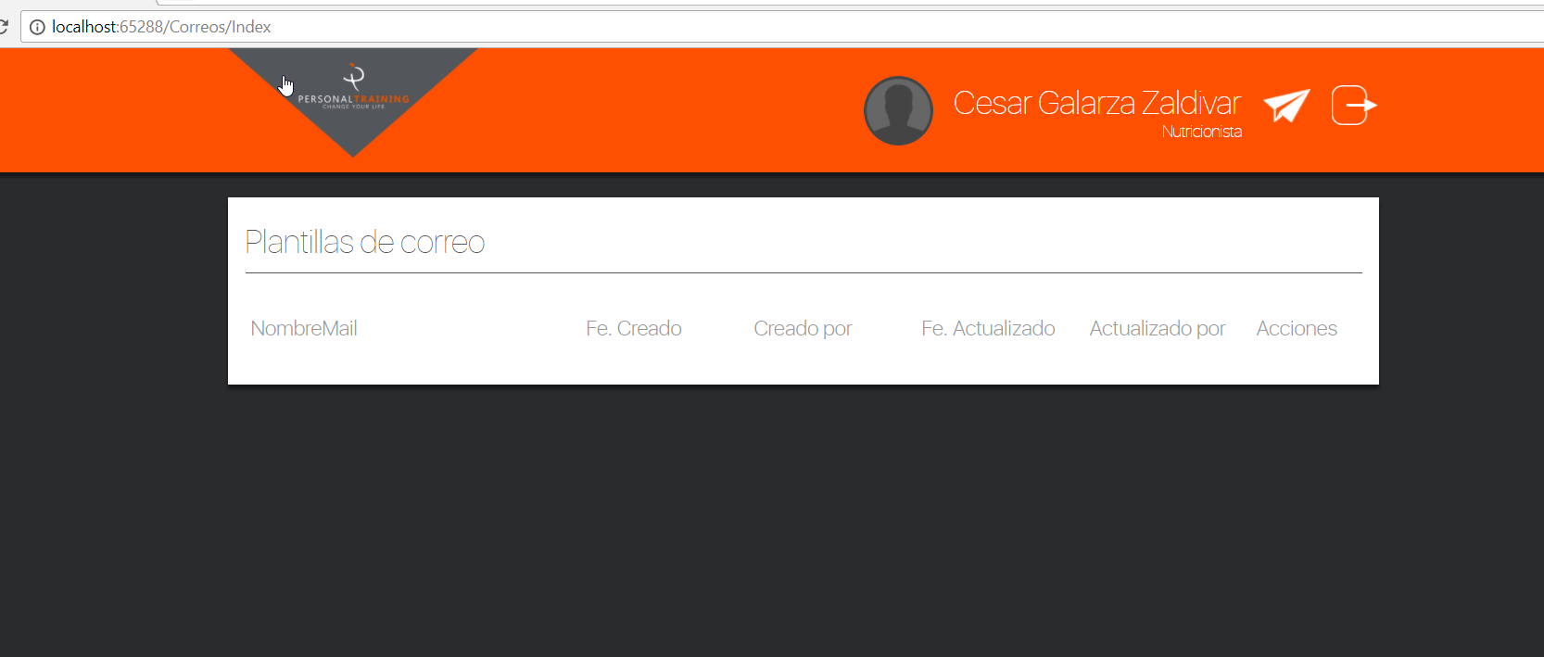
Plantillas de correo

No se ven las plantillas, tal vez por falta de data, previamente se configuro por base de datos para que pueda tener permiso a dicha opcion-

Citas
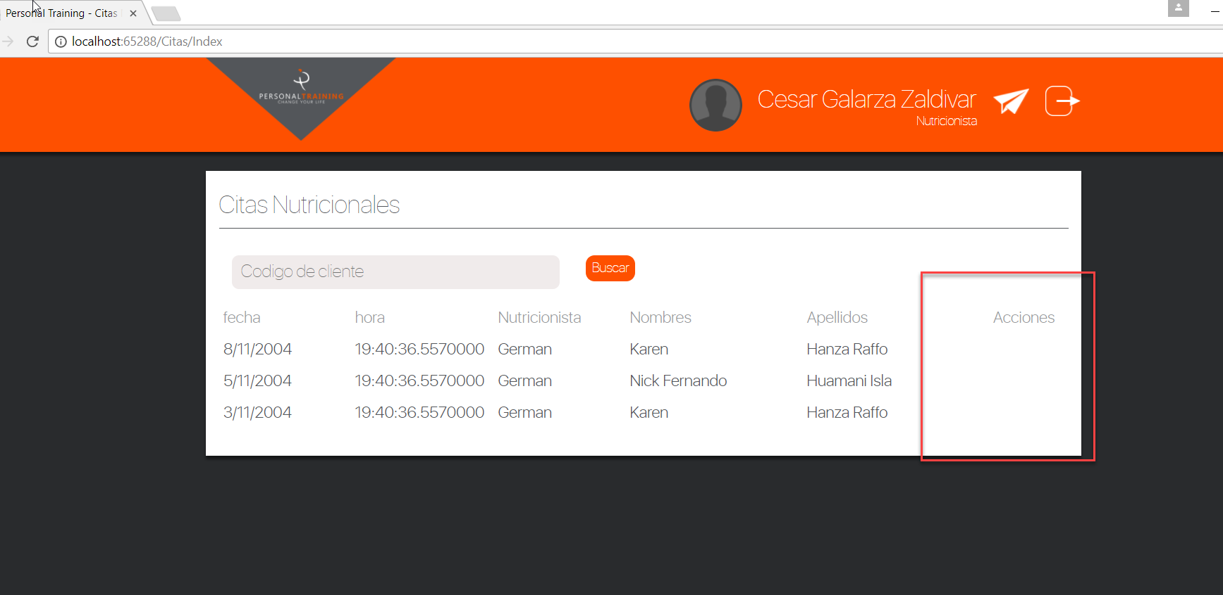
Al ingresar a dicha opcion, no se visualiza las acciones, a pesar que se le dio los permisos a nivel de base de datos.

Horario
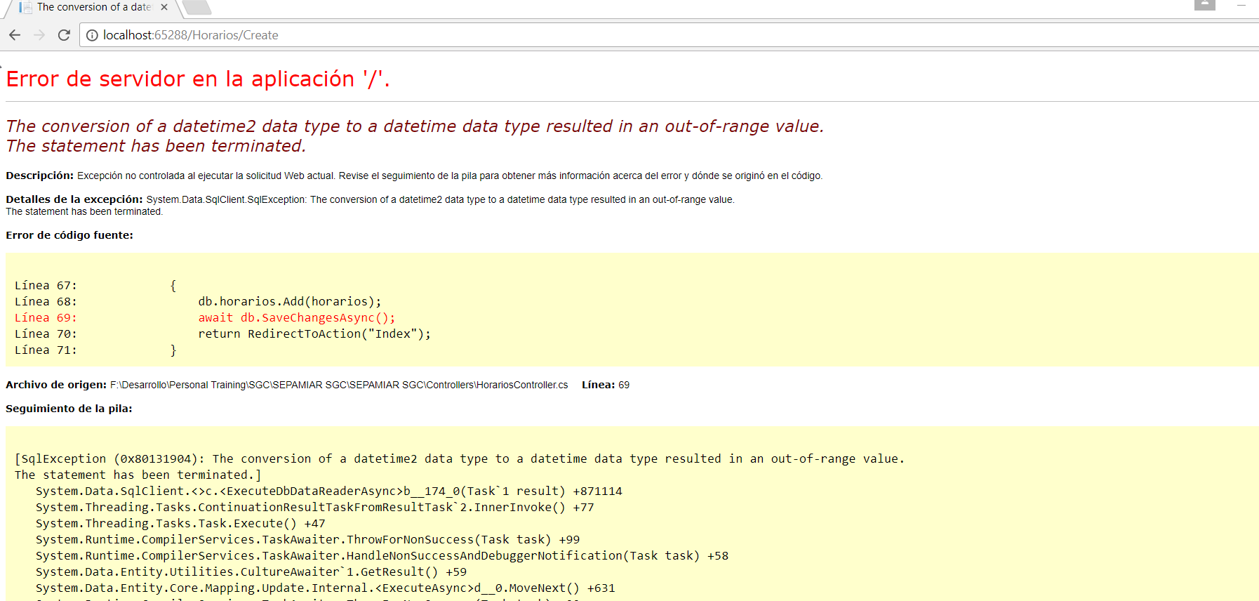
Al registrar un nuevo horario
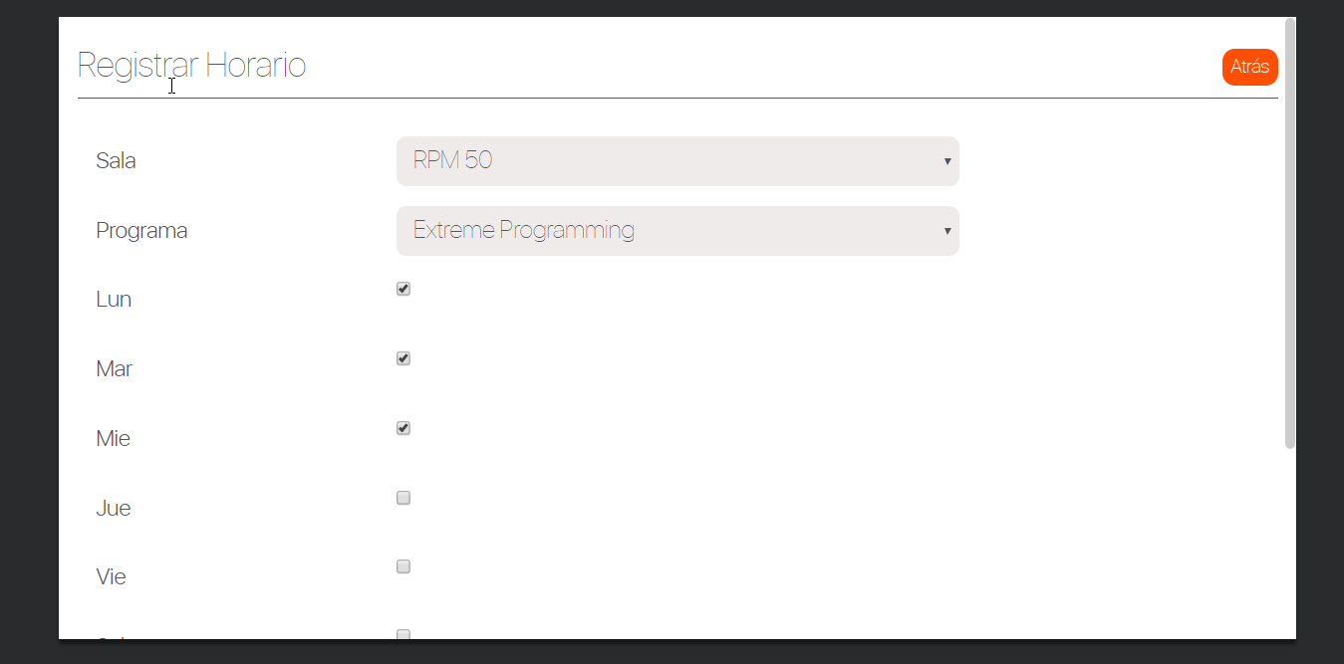

Selecciono los datos y al grabar se muestra un error de tipo Fecha. , lo mismo sucede al editar un horario

Nutricionistas
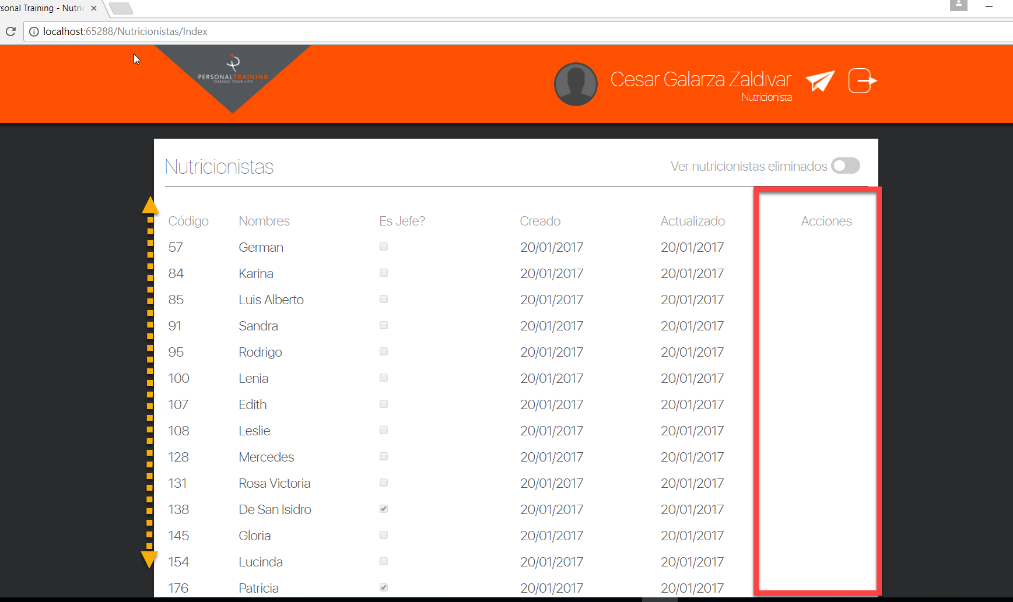
Se observa que no existe SCROLL para poder navegar y visualizar los registros inferiores, ademas la columna acciones no esta mostrando informacion, a pesar que se le agrego el permiso en la tabla.

Programas
PROGRAMAS
se observa que si esta registrando correctamente , lo mismo que al elimnar esta funcionando correctamente

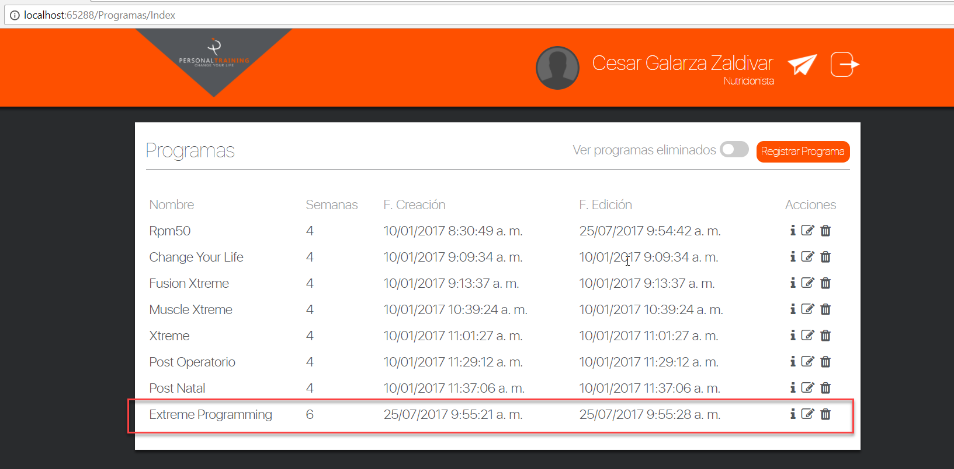

El problema identificado es que no permite editar., por ejemplo se va a cambiar a 9 semenas y deberia mostrarlo en la lista

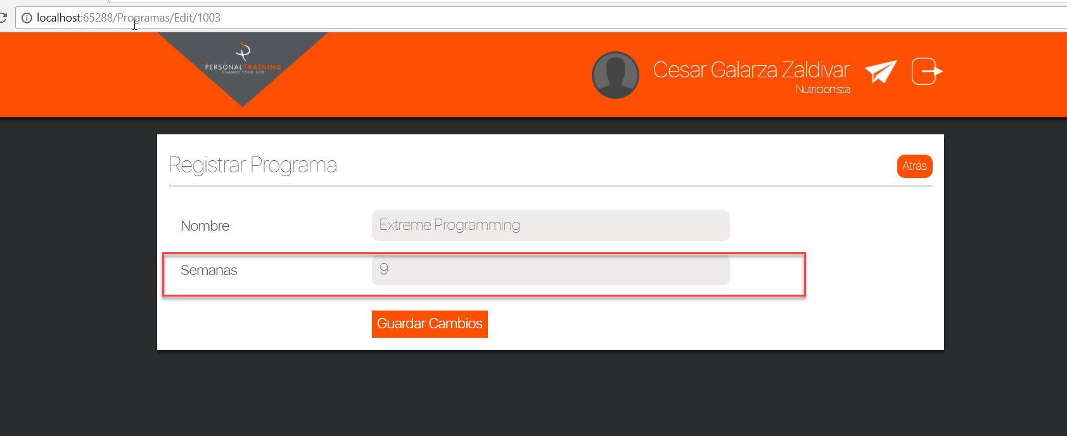

Sin embargo no esta editando y muestra 6 semanas a pesar que se cambio a 9

Reportes
Opcion de Reportes
Paso 1
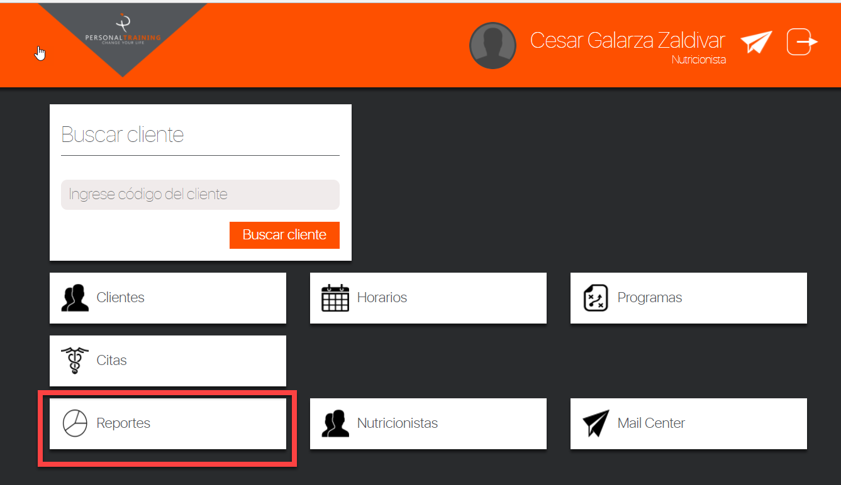

Paso 2

Login
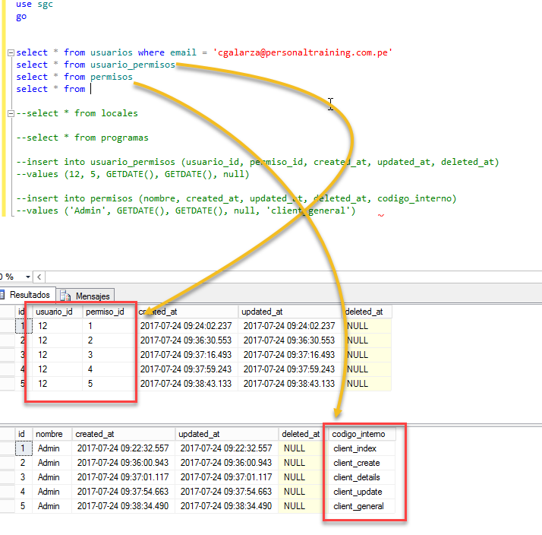
Tabla de Permisos, antes se tiene que configurar dichas tablas, PERMISOS y USUARIO_PERMISOS

Clientes
Accediendo a la opcion Clientes

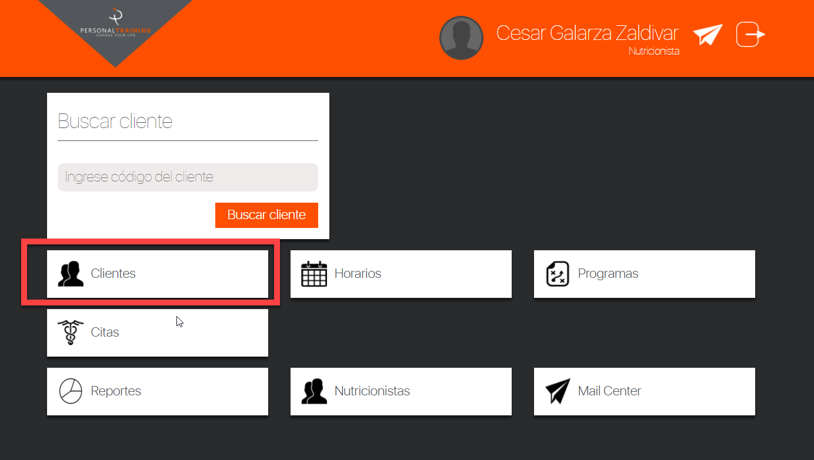

No se puede scrollear como se muestra en la flecha amarilla, por lo tanto no puedo ver mas registros.
Se va a editarla informacion del registro 3, con la finalidad de cambiar el Genero FEMENINO a MASCULINO
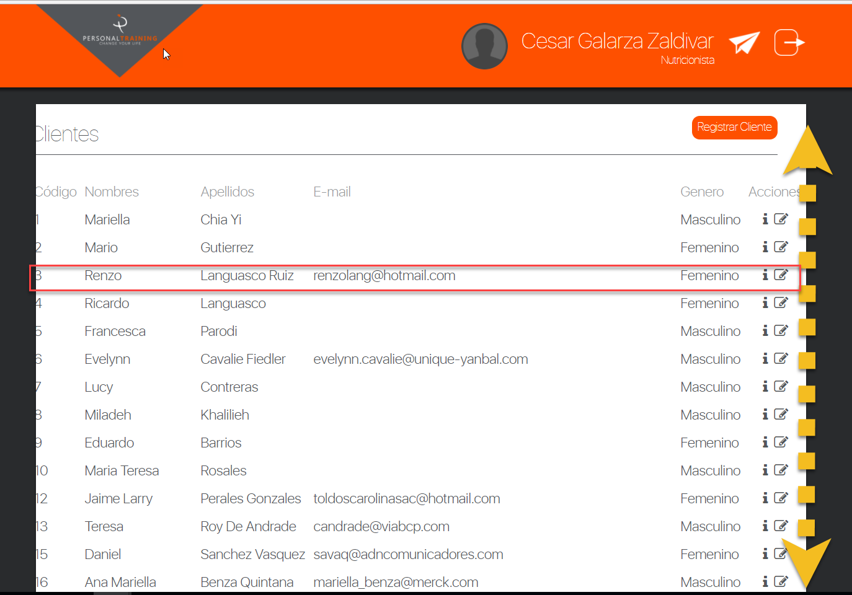

Se procede a modificar la opcion de Genero a MASCULINO, como se muestra en el siguiente grafico.

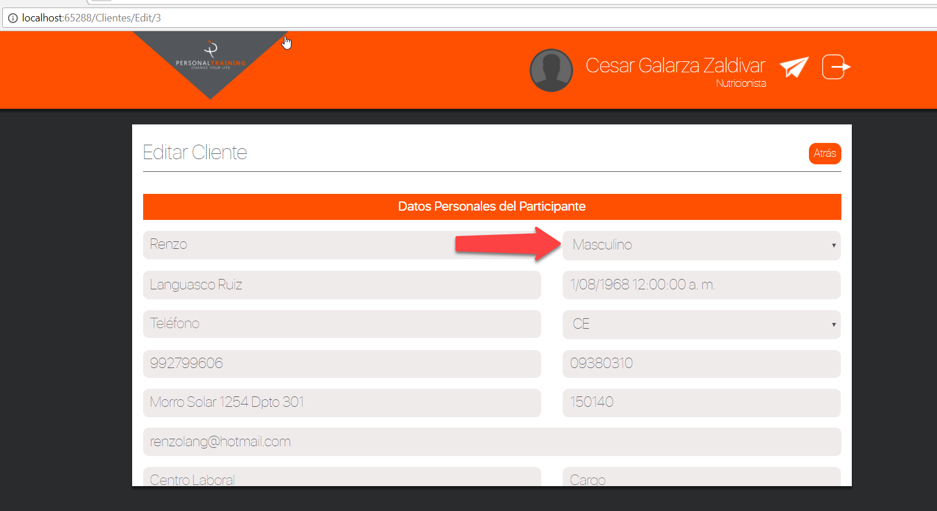

Despues de grabar la informacion , se observa que el valor de la columna GENERO, no ha cambiado, por lo tanto se puede comprobar que no esta editando correctamente.
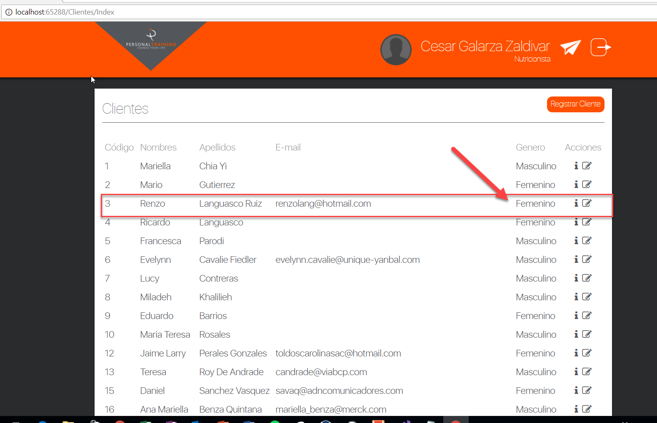

Se va a seleccionar la opcion I de la columna ACCIONES
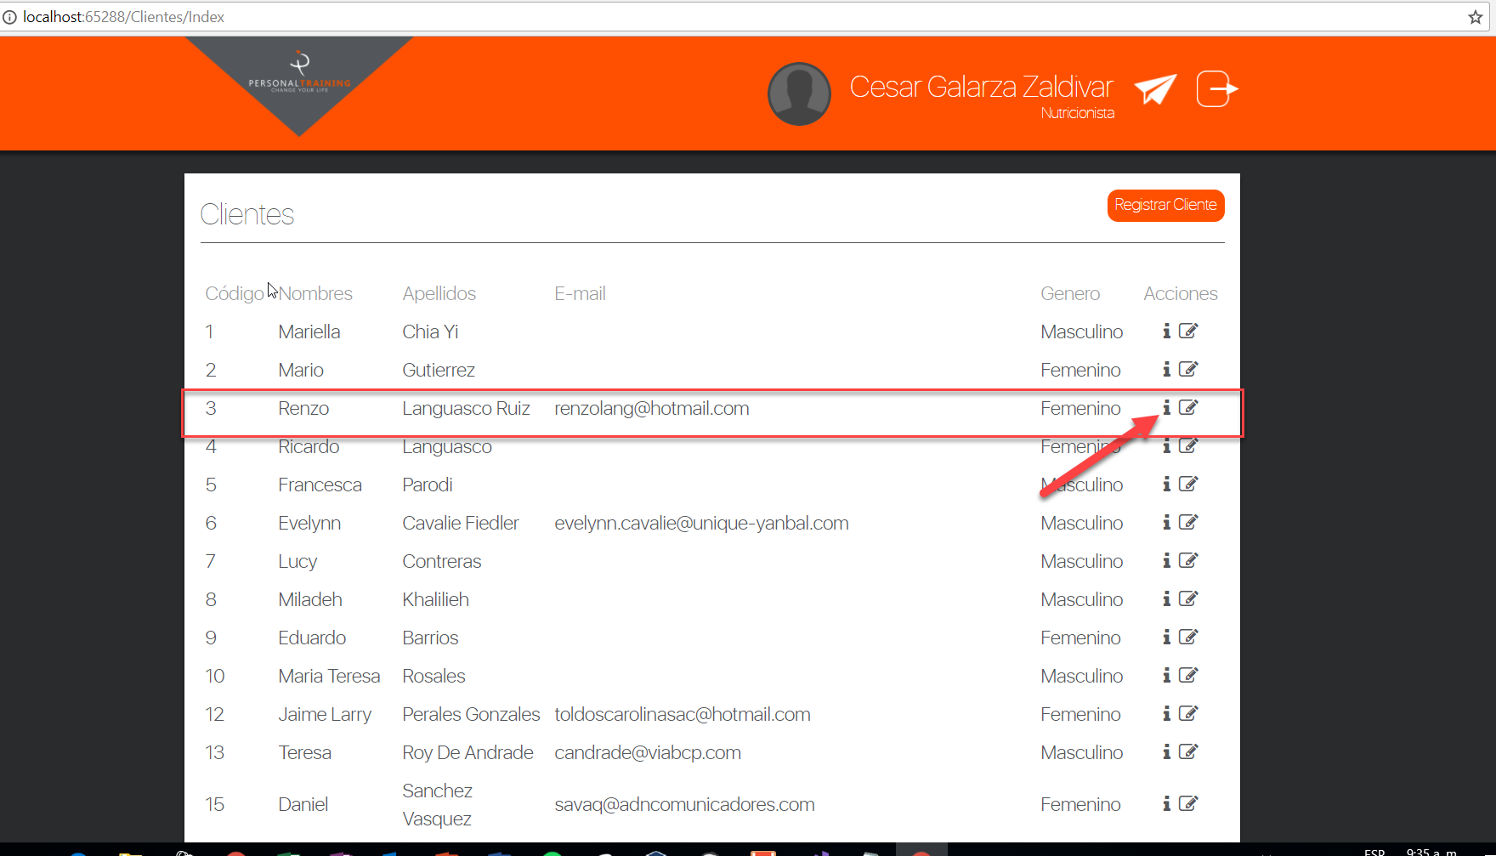

se reporta un error del sistema
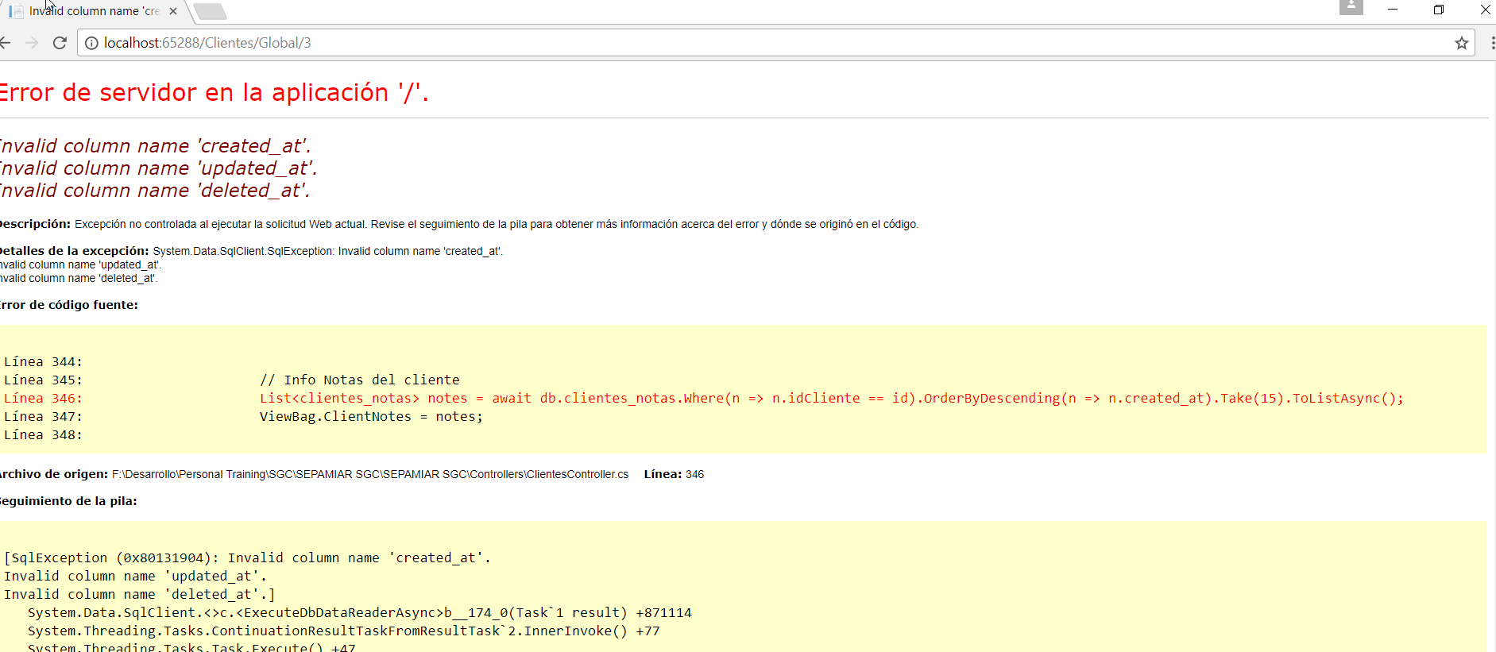

Al registrar un nuevo usuarios esta obligando a que siempre se tiene que ingresar prospectos, el sistema actualmente esta forzando a ingresar dos prospectos, en caso de no llenarse la informacion de prospectos, no el sistema no permite grabar

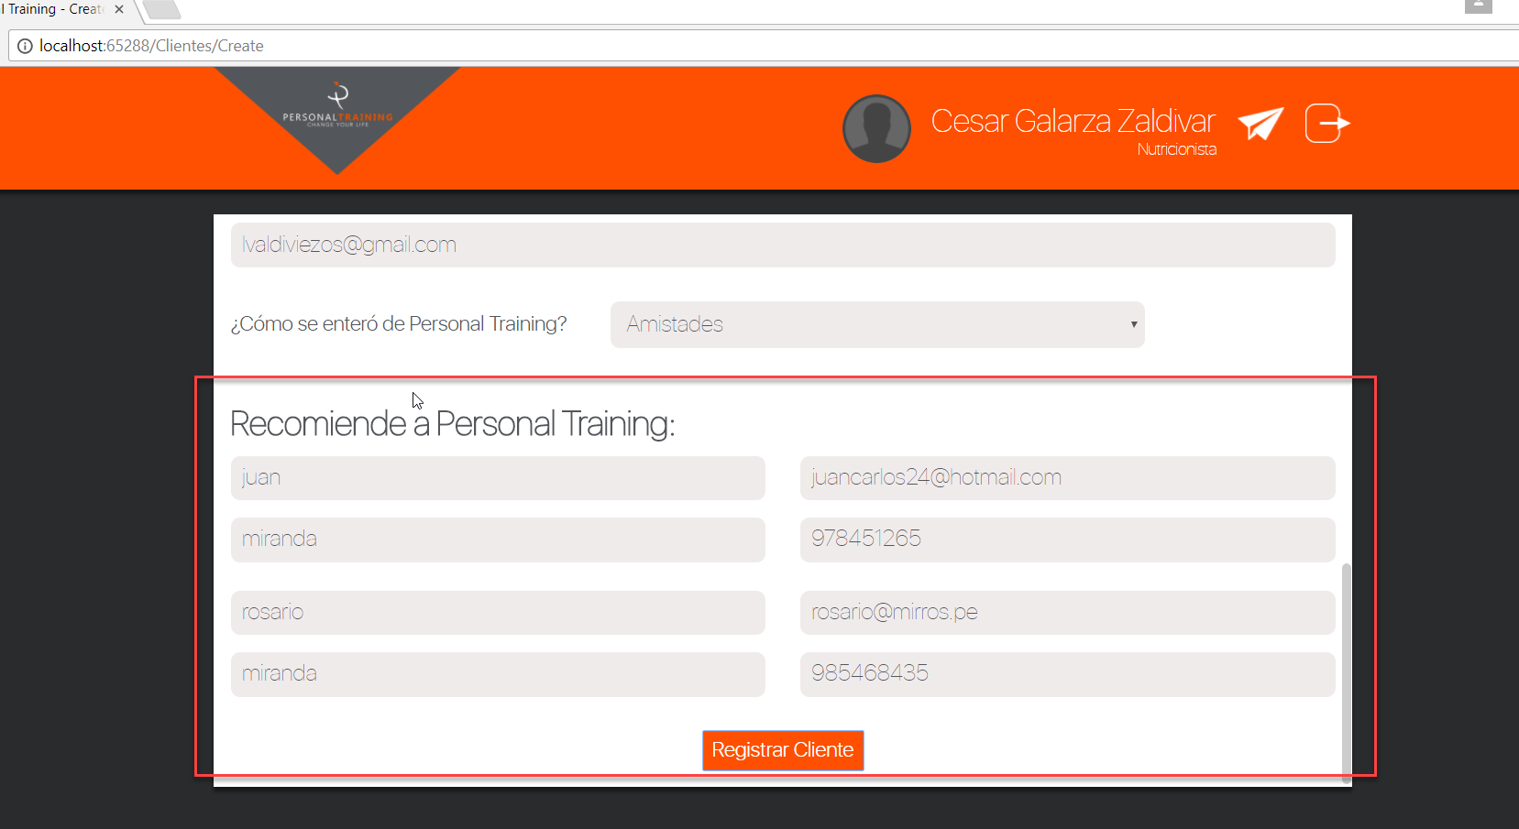

Del mismo modo, cuando se ingresan los prospectos, el sistema esta mostrando error en el campo Tipo_Documento.

